Portada

Afiliados Extranjeros
a la
Seguridad Social

 | ÍNDICE

Agosto 2024

Indice
AFILIACIÓN MEDIA DE EXTRANJEROS A LA SEGURIDAD SOCIAL

ÍNDICE
Datos desestacionalizados
Resumen diario
Variación por Comunidad Autónoma
Distribución por regímenes, país de procedencia y género
Evolución de afiliados Extranjeros
Afiliación por regímenes, provincias y CC AA - Unión Europea
Afiliación por regímenes, provincias y CC AA - NO Unión Europea
Afiliación por regímenes, provincias y CC AA - TOTAL
Afiliación por género, provincias y CC AA
Evolución de la afiliación media de Extranjeros
Evolución de la afiliación de Extranjeros por provincias y CC AA
Reg. General. Distribución por sectores de actividad (gráfico)
Reg. General. Distribución por sectores de actividad
Reg. Autónomos. Distribución por sectores de actividad (gráfico)
Reg. Autónomos Distribución por sectores de actividad
Gráficos evolución, según país de procedencia
Distribución por paises de procedencia
Por nacionalidad, régimen, género (gráfico dinámico)

DISTRIBUCIÓN POR CC AA
Andalucia | - Por Regímenes | - Por Sectores | - Por Paises
Aragón | - Por Regímenes | - Por Sectores | - Por Paises
Asturias | - Por Regímenes | - Por Sectores | - Por Paises
ILLES BALEARS | - Por Regímenes | - Por Sectores | - Por Paises
Islas Canarias | - Por Regímenes | - Por Sectores | - Por Paises
Cantabria | - Por Regímenes | - Por Sectores | - Por Paises
Castilla y León | - Por Regímenes | - Por Sectores | - Por Paises
Castilla la Mancha | - Por Regímenes | - Por Sectores | - Por Paises
Cataluña | - Por Regímenes | - Por Sectores | - Por Paises
C. Valenciana | - Por Regímenes | - Por Sectores | - Por Paises
Extremadura | - Por Regímenes | - Por Sectores | - Por Paises
Galicia | - Por Regímenes | - Por Sectores | - Por Paises
Madrid | - Por Regímenes | - Por Sectores | - Por Paises
R. de Murcia | - Por Regímenes | - Por Sectores | - Por Paises
Navarra | - Por Regímenes | - Por Sectores | - Por Paises
País Vasco | - Por Regímenes | - Por Sectores | - Por Paises
La Rioja | - Por Regímenes | - Por Sectores | - Por Paises
Ceuta | - Por Regímenes | - Por Sectores | - Por Paises
Melilla | - Por Regímenes | - Por Sectores | - Por Paises

Desestacionalizados
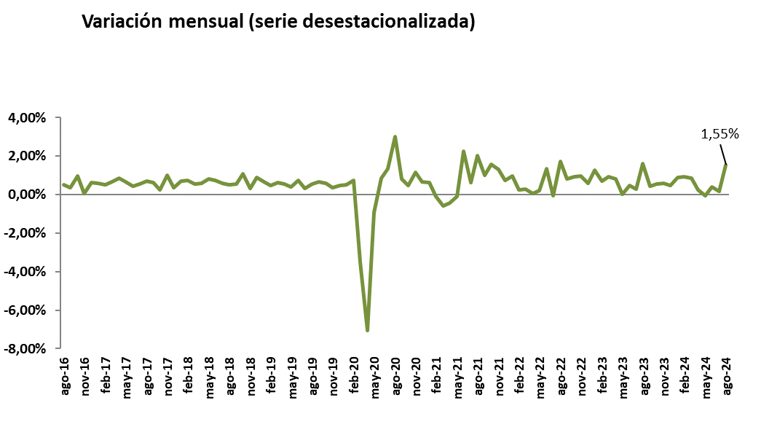
Agosto 2024
 |  |  |  |  | VOLVER AL ÍNDICE

Afiliados
Desestacionalizados
2.849.998

VARIACIÓN
MENSUAL
43.441
1,55 %

 | Mes-Año | Ajuste estacional
 | Jan-14 | 1,567,954
 | Feb-14 | 1,568,037
 | Mar-14 | 1,563,165
 | Apr-14 | 1,559,959
 | May-14 | 1,559,707
 | Jun-14 | 1,560,920
 | Jul-14 | 1,562,890
 | Aug-14 | 1,565,567
 | Sep-14 | 1,568,049
 | Oct-14 | 1,569,357
 | Nov-14 | 1,571,416
 | Dec-14 | 1,574,319
 | Jan-15 | 1,573,809
 | Feb-15 | 1,580,072
 | Mar-15 | 1,591,196
 | Apr-15 | 1,601,101
 | May-15 | 1,610,644
 | Jun-15 | 1,613,818
 | Jul-15 | 1,618,298
 | Aug-15 | 1,624,700
 | Sep-15 | 1,632,000
 | Oct-15 | 1,634,143
 | Nov-15 | 1,645,809
 | Dec-15 | 1,653,113
 | Jan-16 | 1,661,676
 | Feb-16 | 1,667,771
 | Mar-16 | 1,672,729
 | Apr-16 | 1,675,239
 | May-16 | 1,677,188
 | Jun-16 | 1,689,171
 | Jul-16 | 1,699,973
 | Aug-16 | 1,708,495
 | Sep-16 | 1,714,598
 | Oct-16 | 1,730,965
 | Nov-16 | 1,731,678
 | Dec-16 | 1,742,425
 | Jan-17 | 1,752,613
 | Feb-17 | 1,761,329
 | Mar-17 | 1,772,846
 | Apr-17 | 1,788,321
 | May-17 | 1,800,362
 | Jun-17 | 1,808,104
 | Jul-17 | 1,817,893
 | Aug-17 | 1,830,626
 | Sep-17 | 1,842,403
 | Oct-17 | 1,846,848
 | Nov-17 | 1,865,485
 | Dec-17 | 1,872,375
 | Jan-18 | 1,885,516
 | Feb-18 | 1,899,372
 | Mar-18 | 1,910,057
 | Apr-18 | 1,921,052
 | May-18 | 1,936,900
 | Jun-18 | 1,951,265
 | Jul-18 | 1,962,521
 | Aug-18 | 1,972,614
 | Sep-18 | 1,983,314
 | Oct-18 | 2,004,872
 | Nov-18 | 2,011,014
 | Dec-18 | 2,028,931
 | Jan-19 | 2,042,641
 | Feb-19 | 2,051,979
 | Mar-19 | 2,064,751
 | Apr-19 | 2,076,227
 | May-19 | 2,084,473
 | Jun-19 | 2,100,135
 | Jul-19 | 2,106,976
 | Aug-19 | 2,118,502
 | Sep-19 | 2,132,715
 | Oct-19 | 2,145,171
 | Nov-19 | 2,152,556
 | Dec-19 | 2,162,399
 | Jan-20 | 2,173,511
 | Feb-20 | 2,189,421
 | Mar-20 | 2,112,884
 | Apr-20 | 1,963,439
 | May-20 | 1,945,255
 | Jun-20 | 1,962,013
 | Jul-20 | 1,988,192
 | Aug-20 | 2,047,965
 | Sep-20 | 2,064,365
 | Oct-20 | 2,074,203
 | Nov-20 | 2,098,314
 | Dec-20 | 2,112,389
 | Jan-21 | 2,125,921
 | Feb-21 | 2,123,606
 | Mar-21 | 2,111,182
 | Apr-21 | 2,101,666
 | May-21 | 2,099,570
 | Jun-21 | 2,146,990
 | Jul-21 | 2,160,232
 | Aug-21 | 2,204,054
 | Sep-21 | 2,225,856
 | Oct-21 | 2,260,779
 | Nov-21 | 2,290,099
 | Dec-21 | 2,306,664
 | Jan-22 | 2,329,176
 | Feb-22 | 2,335,216
 | Mar-22 | 2,342,004
 | Apr-22 | 2,343,637 | 1,633 | 0.07%
 | May-22 | 2,348,595 | 4,958 | 0.21%
 | Jun-22 | 2,379,846 | 31,251 | 1.33%
 | Jul-22 | 2,378,437 | -1,409 | -0.06%
 | Aug-22 | 2,419,877 | 41,440 | 1.74%
 | Sep-22 | 2,439,668 | 19,791 | 0.82%
 | Oct-22 | 2,462,109 | 22,441 | 0.92%
 | Nov-22 | 2,485,897 | 23,788 | 0.97%
 | Dec-22 | 2,500,677 | 14,780 | 0.59%
 | Jan-23 | 2,532,345 | 31,668 | 1.27%
 | Feb-23 | 2,549,823 | 17,478 | 0.69%
 | Mar-23 | 2,573,331 | 23,508 | 0.92%
 | Apr-23 | 2,594,640 | 21,309 | 0.83%
 | May-23 | 2,594,783 | 143 | 0.01%
 | Jun-23 | 2,607,613 | 12,830
 | Jul-23 | 2,614,921 | 7,308
 | Aug-23 | 2,657,187
 | Sep-23 | 2,669,101
 | Oct-23 | 2,683,504 | 14,403
 | Nov-23 | 2,699,274 | 15770
 | Dec-23 | 2,712,113 | 12839
 | Jan-24 | 2,736,169
 | Feb-24 | 2,762,085 | 0.0094716371686
 | Mar-24 | 2,785,473
 | Apr-24 | 2,792,096
 | May-24 | 2,790,263
 | Jun-24 | 2,801,255
 | Jul-24 | 2,806,557
 | Aug-24 | 2,849,998

Resumen diario
 | AFILIACIÓN DE EXTRANJEROS
 | RESUMEN DIARIO (Agosto 2024)
VARIACIÓN DIARIA (AGOSTO 2024)
 | Fecha | TOTAL SISTEMA | Variación diaria |  | VOLVER AL ÍNDICE
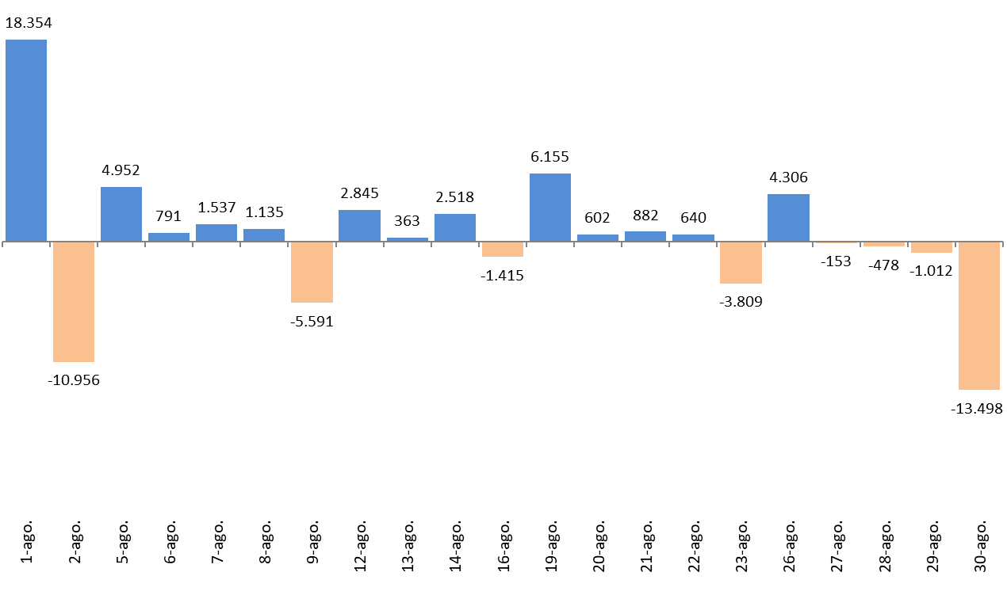
 |  |  | Absoluta | en %
 | 2024-07-31 | 2,853,891
 | 2024-08-01 | 2,872,245 | 18,354 | 0.64%
 | 2024-08-02 | 2,861,289 | -10,956 | -0.38%
 | 2024-08-05 | 2,866,241 | 4,952 | 0.17%
 | 2024-08-06 | 2,867,032 | 791 | 0.03%
 | 2024-08-07 | 2,868,569 | 1,537 | 0.05%
 | 2024-08-08 | 2,869,704 | 1,135 | 0.04%
 | 2024-08-09 | 2,864,113 | -5,591 | -0.19%
 | 2024-08-12 | 2,866,958 | 2,845 | 0.10%
 | 2024-08-13 | 2,867,321 | 363 | 0.01%
 | 2024-08-14 | 2,869,839 | 2,518 | 0.09%
 | 2024-08-16 | 2,868,424 | -1,415 | -0.05%
 | 2024-08-19 | 2,874,579 | 6,155 | 0.21%
 | 2024-08-20 | 2,875,181 | 602 | 0.02%
 | 2024-08-21 | 2,876,063 | 882 | 0.03%
 | 2024-08-22 | 2,876,703 | 640 | 0.02%
 | 2024-08-23 | 2,872,894 | -3,809 | -0.13%
 | 2024-08-26 | 2,877,200 | 4,306 | 0.15%
 | 2024-08-27 | 2,877,047 | -153 | -0.01%
 | 2024-08-28 | 2,876,569 | -478 | -0.02%
 | 2024-08-29 | 2,875,557 | -1,012 | -0.04%
 | 2024-08-30 | 2,862,059 | -13,498 | -0.47%

Variación por CCAA
 | AFILIACIÓN DE EXTRANJEROS
 | VARIACIÓN POR COMUNIDAD AUTÓNOMA (AGOSTO 2024)
 |  |  |  | Número de Afiliados |  | Diferencias |  | VOLVER AL ÍNDICE
VARIACION TOTAL DE AFILIADOS POR COMUNIDAD AUTÓNOMA ( Del 1 al 30 de agosto de 2024 ) | COMUNIDAD AUTÓNOMA | Código Provincia | Provincia | 2024-07-31 | 2024-08-30 | Absoluta | % Variación
 |  | 4 | Almeria | 67,162 | 68,459 | 1,297 | 1.93%
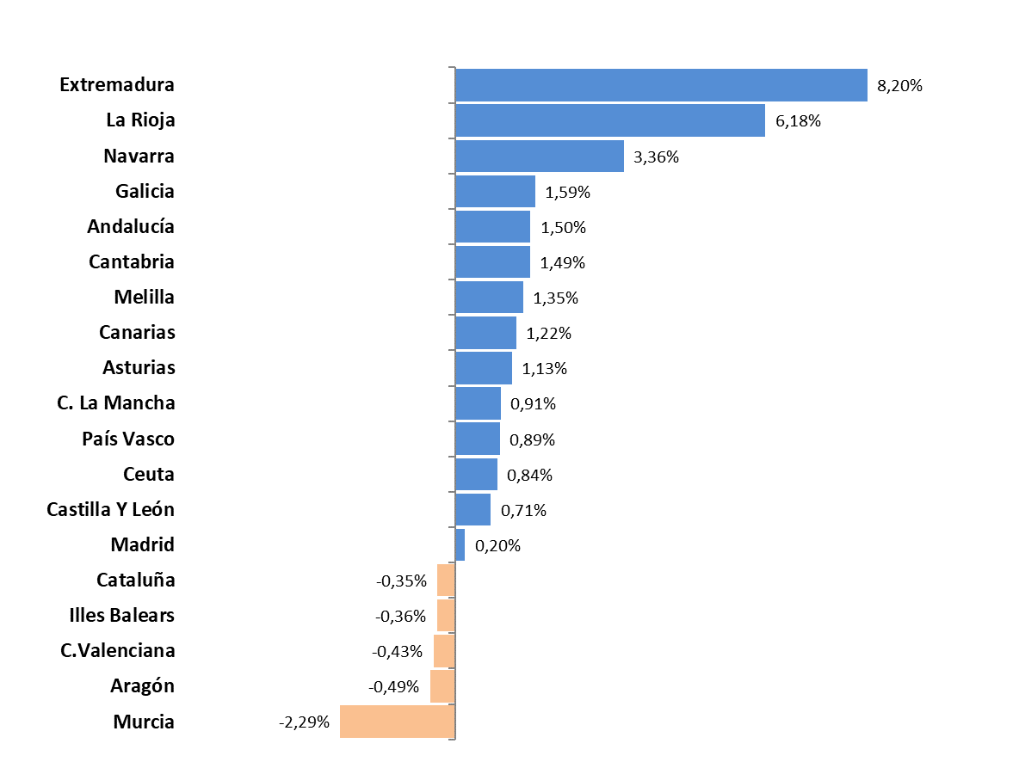
 |  | 11 | Cadiz | 18,637 | 18,614 | -23 | -0.12%
 |  | 14 | Cordoba | 9,950 | 10,466 | 516 | 5.19%
 |  | 18 | Granada | 28,204 | 28,523 | 319 | 1.13%
 |  | 21 | Huelva | 28,157 | 29,453 | 1,296 | 4.60%
 |  | 23 | Jaen | 7,354 | 7,528 | 174 | 2.37%
 |  | 29 | Malaga | 113,406 | 113,837 | 431 | 0.38%
 |  | 41 | Sevilla | 41,492 | 42,197 | 705 | 1.70%
 | Andalucía |  |  | 314,362 | 319,077 | 4,715 | 1.50%
 |  | 22 | Huesca | 25,299 | 23,788 | -1,511 | -5.97%
 |  | 44 | Teruel | 9,111 | 9,224 | 113 | 1.24%
 |  | 50 | Zaragoza | 71,720 | 72,594 | 874 | 1.22%
 | Aragón |  |  | 106,130 | 105,606 | -524 | -0.49%
 | Asturias | 33 | Asturias | 23,899 | 24,170 | 271 | 1.13%
 | Illes Balears | 7 | Illes Balears | 155,001 | 154,440 | -561 | -0.36%
 |  | 35 | Las Palmas | 65,240 | 66,150 | 910 | 1.39%
 |  | 38 | Santa Cruz Tenerife | 60,075 | 60,696 | 621 | 1.03%
 | Canarias |  |  | 125,315 | 126,846 | 1,531 | 1.22%
 | Cantabria | 39 | Cantabria | 19,250 | 19,536 | 286 | 1.49%
 |  | 5 | Avila | 5,508 | 5,568 | 60 | 1.09%
 |  | 9 | Burgos | 17,635 | 17,325 | -310 | -1.76%
 |  | 24 | Leon | 11,120 | 11,460 | 340 | 3.06%
 |  | 34 | Palencia | 5,269 | 5,304 | 35 | 0.66%
 |  | 37 | Salamanca | 8,245 | 8,421 | 176 | 2.13%
 |  | 40 | Segovia | 12,901 | 12,996 | 95 | 0.74%
 |  | 42 | Soria | 6,038 | 6,151 | 113 | 1.87%
 |  | 47 | Valladolid | 18,739 | 18,715 | -24 | -0.13%
 |  | 49 | Zamora | 3,877 | 4,029 | 152 | 3.92%
 | Castilla Y León |  |  | 89,332 | 89,969 | 637 | 0.71%
 |  | 2 | Albacete | 15,297 | 15,392 | 95 | 0.62%
 |  | 13 | Ciudad Real | 13,934 | 14,344 | 410 | 2.94%
 |  | 16 | Cuenca | 13,412 | 13,428 | 16 | 0.12%
 |  | 19 | Guadalajara | 17,341 | 17,493 | 152 | 0.88%
 |  | 45 | Toledo | 29,314 | 29,450 | 136 | 0.46%
 | C. La Mancha |  |  | 89,298 | 90,107 | 809 | 0.91%
 |  | 8 | Barcelona | 490,553 | 490,320 | -233 | -0.05%
 |  | 17 | Girona | 81,973 | 82,099 | 126 | 0.15%
 |  | 25 | Lleida | 54,673 | 52,648 | -2,025 | -3.70%
 |  | 43 | Tarragona | 61,169 | 60,877 | -292 | -0.48%
 | Cataluña |  |  | 688,368 | 685,944 | -2,424 | -0.35%
 |  | 3 | Alacant-Alicante | 128,323 | 127,582 | -741 | -0.58%
 |  | 12 | Castelló | 43,318 | 42,887 | -431 | -0.99%
 |  | 46 | Valencia | 151,840 | 151,617 | -223 | -0.15%
 | C.Valenciana |  |  | 323,481 | 322,086 | -1,395 | -0.43%
 |  | 6 | Badajoz | 10,436 | 11,627 | 1,191 | 11.41%
 |  | 10 | Caceres | 7,046 | 7,289 | 243 | 3.45%
 | Extremadura |  |  | 17,482 | 18,916 | 1,434 | 8.20%
 |  | 15 | A Coruña | 27,446 | 27,916 | 470 | 1.71%
 |  | 27 | Lugo | 10,141 | 10,257 | 116 | 1.14%
 |  | 32 | Ourense | 8,430 | 8,606 | 176 | 2.09%
 |  | 36 | Pontevedra | 21,028 | 21,335 | 307 | 1.46%
 | Galicia |  |  | 67,045 | 68,114 | 1,069 | 1.59%
 | Madrid | 28 | Madrid | 580,278 | 581,429 | 1,151 | 0.20%
 | Murcia | 30 | Murcia | 96,405 | 94,199 | -2,206 | -2.29%
 | Navarra | 31 | Navarra | 36,673 | 37,906 | 1,233 | 3.36%
 |  | 1 | Araba-Álava | 16,228 | 16,328 | 100 | 0.62%
 |  | 20 | Gipuzkoa | 33,165 | 33,458 | 293 | 0.88%
 |  | 48 | Bizkaia | 46,034 | 46,487 | 453 | 0.98%
 | País Vasco |  |  | 95,427 | 96,273 | 846 | 0.89%
 | La Rioja | 26 | La Rioja | 19,779 | 21,001 | 1,222 | 6.18%
 | Ceuta | 51 | Ceuta | 2,371 | 2,391 | 20 | 0.84%
 | Melilla | 52 | Melilla | 3,995 | 4,049 | 54 | 1.35%
 |  |  | TOTALES | 2,853,891 | 2,862,059 | 8,168 | 0.29%

Distribución REG-PAÍS-GÉNERO
AFILIACIÓN DE EXTRANJEROS
DISTRIBUCIÓN POR REGÍMENES

MEDIA AGOSTO 2024 |  |  |  |  |  |  |  |  | VOLVER AL ÍNDICE

 | TOTAL GENERAL | General (1) | S.E. Agrario | S.E. Hogar | AUTÓNOMOS | MAR | CARBÓN | TOTAL
DE LA UNIÓN EUROPEA | 724,754 | 653,133 | 41,990 | 29,631 | 180,766 | 1,576 | 15 | 907,110
DE PAÍSES NO UNIÓN EUROPEA | 1,682,055 | 1,392,099 | 160,177 | 129,779 | 276,929 | 4,644 | 3 | 1,963,632
TOTAL EXTRANJEROS | 2,406,809 | 2,045,232 | 202,167 | 159,410 | 457,695 | 6,220 | 18 | 2,870,742
(1) No se incluyen los afiliados de los Sistemas Especiales Agrario y Hogar

Distribución porcentual Por regímenes
Distribución porcentual Según país de procedencia
GENERAL (TOTAL) | AUTÓNOMOS | MAR | CARBÓN
83.84% | 15.94% | 0.22% | 0.00%

 | Procedentes de países de la UE | Procedentes de otros paises
 | 907,110 | 1,963,632

DISTRIBUCIÓN POR GÉNERO

 |  | ♂ | ♀
 | Unión Europea | 481,056 | 426,054 | 907,110 | 0
 | No Unión Europea | 1,119,485 | 844,147 | 1,963,632 | 0
 | Total Extranjeros | 1,600,541 | 1,270,201 | 2,870,742 | 0
 |  | 0 | 0 | 0

Evolución de afiliados
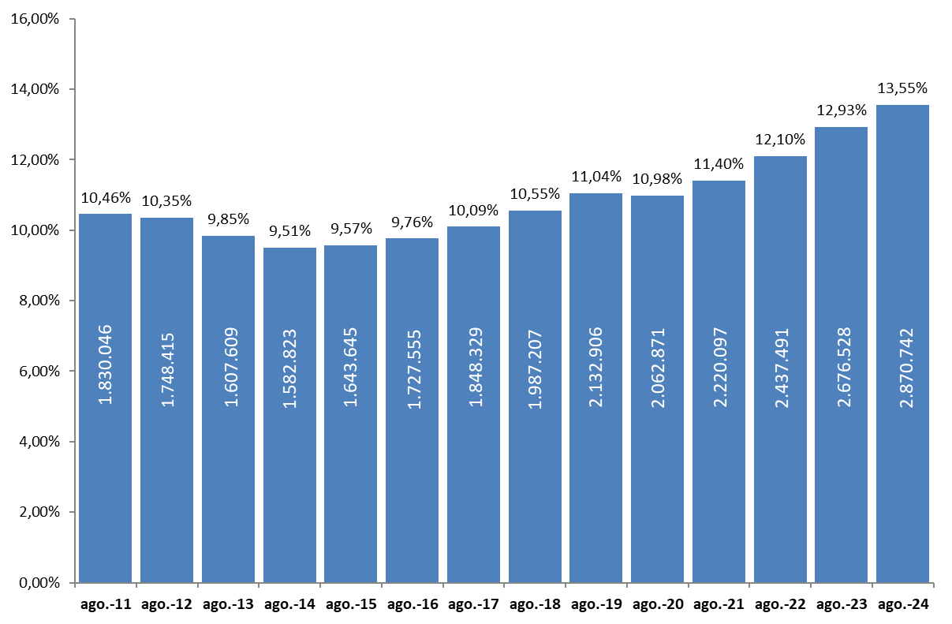
AFILIACIÓN DE EXTRANJEROS
AFILIADOS MEDIOS
EVOLUCIÓN DEL NÚMERO DE AFILIADOS EXTRANJEROS
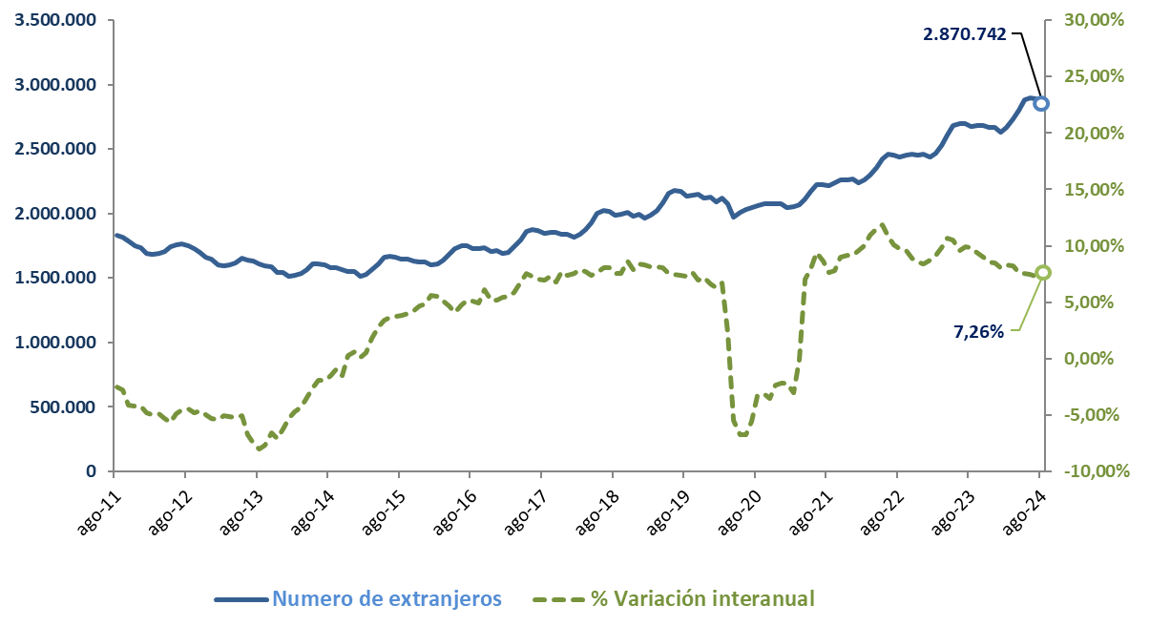

EVOLUCIÓN DEL PORCENTAJE DE EXTRANJEROS SOBRE TOTAL DE AFILIADOS

Total
 | AFILIACIÓN DE EXTRANJEROS
 | TOTAL EXTRANJEROS |  |  |  |  |  |  |  |  |  | VOLVER AL ÍNDICE

 | MEDIA AGOSTO 2024
Cód. Prov. |  | TOTAL GENERAL | General (1) | S.E. Agrario | S.E. Hogar | AUTÓNOMOS | MAR | CARBÓN | TOTAL
4 | Almería | 60,123 | 26,848 | 32,317 | 959 | 7,800 | 143 | 0 | 68,066 | NÚMERO DE AFILIADOS Y PORCENTAJE SOBRE TOTAL DE EXTRANJEROS
11 | Cádiz | 13,055 | 11,537 | 448 | 1,070 | 5,565 | 105 | 0 | 18,725
14 | Córdoba | 8,668 | 5,703 | 1,972 | 993 | 1,662 | 0 | 0 | 10,330
18 | Granada | 22,290 | 14,526 | 6,468 | 1,296 | 6,295 | 18 | 0 | 28,603 | MEDIA AGOSTO 2024
21 | Huelva | 26,495 | 8,208 | 17,749 | 538 | 2,159 | 95 | 0 | 28,749
ANDALUCÍA | 11.08%
ARAGÓN | 3.70%
ASTURIAS | 0.85%
ILLES BALEARS | 5.41%
CANARIAS | 4.42%
CANTABRIA | 0.68%
CASTILLA Y LEÓN | 3.13%
CAST.-LA MANCHA | 3.13%
CATALUÑA | 24.05%
COM.VALENCIANA | 11.28%
EXTREMADURA | 0.65%
GALICIA | 2.37%
MADRID | 20.33%
REG. DE MURCIA | 3.32%
NAVARRA | 1.31%
PAÍS VASCO | 3.37%
LA RIOJA | 0.71%
CEUTA | 0.08%
MELILLA | 0.14%
23 | Jaén | 6,174 | 4,155 | 1,532 | 487 | 1,322 | 0 | 0 | 7,496
29 | Málaga | 81,163 | 74,726 | 1,430 | 5,007 | 32,915 | 192 | 0 | 114,271
41 | Sevilla | 35,264 | 26,991 | 4,590 | 3,683 | 6,677 | 13 | 0 | 41,954
 | ANDALUCÍA | 253,233 | 172,693 | 66,506 | 14,034 | 64,395 | 566 | 0 | 318,194
22 | Huesca | 22,923 | 16,051 | 6,201 | 672 | 1,715 | 0 | 0 | 24,638
44 | Teruel | 8,100 | 6,898 | 908 | 293 | 997 | 0 | 0 | 9,097
50 | Zaragoza | 63,595 | 52,136 | 7,000 | 4,459 | 8,857 | 0 | 0 | 72,452
 | ARAGÓN | 94,618 | 75,086 | 14,109 | 5,424 | 11,569 | 0 | 0 | 106,187
33 | ASTURIAS | 19,914 | 17,048 | 397 | 2,469 | 4,109 | 234 | 18 | 24,275
7 | ILLES BALEARS | 126,566 | 120,634 | 1,438 | 4,494 | 28,178 | 540 | 0 | 155,284
35 | Las Palmas | 50,502 | 47,701 | 1,105 | 1,697 | 15,219 | 365 | 0 | 66,086
38 | S.C.Tenerife | 44,057 | 41,618 | 1,492 | 947 | 16,402 | 315 | 0 | 60,774
 | CANARIAS | 94,560 | 89,319 | 2,597 | 2,644 | 31,621 | 680 | 0 | 126,860
39 | CANTABRIA | 16,341 | 14,489 | 303 | 1,549 | 3,056 | 193 | 0 | 19,590
5 | Ávila | 4,829 | 3,725 | 781 | 322 | 741 | 0 | 0 | 5,570
9 | Burgos | 15,486 | 13,842 | 623 | 1,021 | 2,043 | 0 | 0 | 17,529
24 | León | 9,764 | 8,393 | 630 | 741 | 1,602 | 0 | 0 | 11,366
34 | Palencia | 4,733 | 4,158 | 329 | 246 | 575 | 0 | 0 | 5,308
37 | Salamanca | 7,269 | 6,263 | 404 | 602 | 1,115 | 0 | 0 | 8,384
40 | Segovia | 11,990 | 7,969 | 3,486 | 534 | 1,048 | 0 | 0 | 13,037
42 | Soria | 5,618 | 4,828 | 515 | 274 | 507 | 0 | 0 | 6,125
47 | Valladolid | 16,417 | 14,017 | 1,335 | 1,066 | 2,137 | 0 | 0 | 18,555
49 | Zamora | 3,452 | 2,858 | 453 | 140 | 505 | 0 | 0 | 3,957
 | CASTILLA Y LEÓN | 79,558 | 66,053 | 8,557 | 4,948 | 10,273 | 0 | 0 | 89,830
2 | Albacete | 13,907 | 6,962 | 6,452 | 493 | 1,426 | 0 | 0 | 15,333
13 | Ciudad Real | 12,315 | 7,860 | 3,833 | 623 | 1,829 | 0 | 0 | 14,144
16 | Cuenca | 12,100 | 9,455 | 2,089 | 557 | 1,253 | 0 | 0 | 13,353
19 | Guadalajara | 15,222 | 14,110 | 379 | 733 | 2,317 | 0 | 0 | 17,540
45 | Toledo | 24,577 | 21,240 | 2,140 | 1,198 | 4,879 | 0 | 0 | 29,456
 | CAST.-LA MANCHA | 78,122 | 59,627 | 14,892 | 3,603 | 11,704 | 0 | 0 | 89,826
8 | Barcelona | 415,273 | 390,544 | 2,795 | 21,934 | 76,391 | 390 | 0 | 492,053
17 | Girona | 71,249 | 66,135 | 2,852 | 2,261 | 10,947 | 252 | 0 | 82,447
25 | Lleida | 50,969 | 37,778 | 12,279 | 912 | 3,736 | 0 | 0 | 54,705
43 | Tarragona | 51,641 | 46,669 | 3,321 | 1,651 | 9,265 | 273 | 0 | 61,180
 | CATALUÑA | 589,132 | 541,126 | 21,247 | 26,759 | 100,339 | 915 | 0 | 690,386
3 | Alacant-Alicante | 94,701 | 84,503 | 7,032 | 3,166 | 33,222 | 338 | 0 | 128,261
12 | Castelló | 36,421 | 31,683 | 2,652 | 2,085 | 6,740 | 113 | 0 | 43,274
46 | Valencia | 121,532 | 106,209 | 7,983 | 7,340 | 30,690 | 115 | 0 | 152,337
 | C. VALENCIANA | 252,653 | 222,395 | 17,667 | 12,591 | 70,652 | 567 | 0 | 323,872
6 | Badajoz | 9,504 | 6,138 | 2,748 | 617 | 1,732 | 0 | 0 | 11,236
10 | Cáceres | 6,137 | 3,826 | 1,958 | 353 | 1,147 | 0 | 0 | 7,284
 | EXTREMADURA | 15,640 | 9,964 | 4,706 | 970 | 2,880 | 0 | 0 | 18,520
15 | A Coruña | 23,314 | 20,644 | 676 | 1,994 | 4,067 | 571 | 0 | 27,952
27 | Lugo | 8,522 | 7,142 | 765 | 615 | 1,205 | 579 | 0 | 10,306
32 | Ourense | 7,352 | 6,586 | 170 | 596 | 1,223 | 0 | 0 | 8,575
36 | Pontevedra | 17,144 | 15,705 | 235 | 1,203 | 3,457 | 684 | 0 | 21,285
 | GALICIA | 56,332 | 50,077 | 1,845 | 4,409 | 9,952 | 1,834 | 0 | 68,119
28 | C. DE MADRID | 509,427 | 453,059 | 1,114 | 55,254 | 74,024 | 129 | 0 | 583,580
30 | R. DE MURCIA | 84,811 | 40,617 | 40,497 | 3,697 | 10,223 | 147 | 0 | 95,181
31 | NAVARRA | 31,788 | 26,337 | 2,834 | 2,617 | 5,801 | 0 | 0 | 37,589
1 | Araba-Álava | 14,225 | 12,865 | 259 | 1,101 | 2,117 | 0 | 0 | 16,342
20 | Gipuzkoa | 28,237 | 24,352 | 413 | 3,473 | 5,138 | 177 | 0 | 33,553
48 | Bizkaia | 38,456 | 31,686 | 370 | 6,400 | 8,036 | 231 | 0 | 46,723
 | PAÍS VASCO | 80,919 | 68,902 | 1,042 | 10,975 | 15,291 | 407 | 0 | 96,618
26 | LA RIOJA | 17,824 | 14,125 | 2,410 | 1,288 | 2,569 | 0 | 0 | 20,393
51 | CEUTA | 2,101 | 1,323 | 2 | 776 | 279 | 7 | 0 | 2,388
52 | MELILLA | 3,269 | 2,357 | 4 | 908 | 781 | 0 | 0 | 4,050
 | TOTAL | 2,406,809 | 2,045,232 | 202,167 | 159,410 | 457,695 | 6,220 | 18 | 2,870,742
 | (1) No se incluyen los afiliados de los Sistemas Especiales Agrario y Hogar

Género
55,75%
44,25%
 | AFILIACIÓN DE EXTRANJEROS |  |  |  |  |  |  |  |  |  | VOLVER AL ÍNDICE
 | DISTRIBUCIÓN POR GÉNERO
 | MEDIA AGOSTO 2024
Cód. Prov. |  | UNIÓN EUROPEA |  |  | NO UNIÓN EUROPEA |  |  | TOTAL EXTRANJEROS
 |  | HOMBRES | MUJERES | TOTAL | HOMBRES | MUJERES | TOTAL | HOMBRES | MUJERES | TOTAL
4 | Almería | 8,130 | 7,128 | 15,258 | 37,318 | 15,490 | 52,808 | 45,448 | 22,619 | 68,066
11 | Cádiz | 2,799 | 2,354 | 5,153 | 7,777 | 5,795 | 13,572 | 10,576 | 8,149 | 18,725
14 | Córdoba | 1,604 | 1,487 | 3,091 | 3,680 | 3,560 | 7,240 | 5,284 | 5,047 | 10,330
18 | Granada | 3,835 | 3,798 | 7,633 | 12,395 | 8,575 | 20,970 | 16,230 | 12,373 | 28,603
21 | Huelva | 4,697 | 6,426 | 11,123 | 10,575 | 7,051 | 17,626 | 15,273 | 13,476 | 28,749
23 | Jaén | 747 | 633 | 1,381 | 3,814 | 2,301 | 6,115 | 4,561 | 2,935 | 7,496
29 | Málaga | 21,328 | 19,619 | 40,947 | 38,961 | 34,363 | 73,324 | 60,289 | 53,982 | 114,271
41 | Sevilla | 5,887 | 4,688 | 10,575 | 17,139 | 14,240 | 31,379 | 23,025 | 18,928 | 41,954
 | ANDALUCÍA | 49,027 | 46,133 | 95,160 | 131,658 | 91,376 | 223,034 | 180,685 | 137,509 | 318,194
22 | Huesca | 4,352 | 3,975 | 8,327 | 11,335 | 4,976 | 16,311 | 15,687 | 8,951 | 24,638
44 | Teruel | 1,916 | 1,726 | 3,641 | 3,707 | 1,748 | 5,455 | 5,622 | 3,474 | 9,097
50 | Zaragoza | 14,441 | 13,243 | 27,684 | 26,383 | 18,384 | 44,768 | 40,824 | 31,627 | 72,452
 | ARAGÓN | 20,708 | 18,944 | 39,653 | 41,425 | 25,108 | 66,534 | 62,134 | 44,053 | 106,187
33 | ASTURIAS | 3,385 | 3,326 | 6,711 | 8,733 | 8,832 | 17,564 | 12,118 | 12,157 | 24,275
7 | ILLES BALEARS | 32,688 | 31,900 | 64,587 | 53,512 | 37,185 | 90,697 | 86,199 | 69,085 | 155,284
35 | Las Palmas | 13,162 | 12,708 | 25,870 | 22,786 | 17,430 | 40,217 | 35,948 | 30,139 | 66,086
38 | S.C.Tenerife | 14,260 | 13,206 | 27,466 | 17,824 | 15,484 | 33,308 | 32,084 | 28,690 | 60,774
 | CANARIAS | 27,422 | 25,914 | 53,336 | 40,610 | 32,914 | 73,524 | 68,032 | 58,828 | 126,860
39 | CANTABRIA | 2,899 | 2,253 | 5,152 | 7,473 | 6,965 | 14,438 | 10,371 | 9,218 | 19,590
5 | Ávila | 850 | 863 | 1,713 | 2,281 | 1,576 | 3,857 | 3,131 | 2,439 | 5,570
9 | Burgos | 4,162 | 3,410 | 7,571 | 5,525 | 4,432 | 9,958 | 9,687 | 7,842 | 17,529
24 | León | 1,838 | 1,445 | 3,283 | 4,321 | 3,762 | 8,082 | 6,159 | 5,207 | 11,366
34 | Palencia | 834 | 559 | 1,393 | 2,125 | 1,790 | 3,915 | 2,959 | 2,349 | 5,308
37 | Salamanca | 1,249 | 1,014 | 2,263 | 3,222 | 2,899 | 6,122 | 4,471 | 3,913 | 8,384
40 | Segovia | 3,175 | 3,348 | 6,523 | 3,667 | 2,847 | 6,514 | 6,842 | 6,195 | 13,037
42 | Soria | 1,203 | 813 | 2,016 | 2,471 | 1,638 | 4,109 | 3,674 | 2,451 | 6,125
47 | Valladolid | 3,551 | 2,991 | 6,542 | 6,602 | 5,410 | 12,012 | 10,153 | 8,401 | 18,555
49 | Zamora | 816 | 727 | 1,543 | 1,397 | 1,016 | 2,413 | 2,213 | 1,743 | 3,957
 | CASTILLA Y LEÓN | 17,678 | 15,170 | 32,848 | 31,612 | 25,371 | 56,983 | 49,290 | 40,541 | 89,830
2 | Albacete | 2,727 | 1,904 | 4,631 | 7,338 | 3,365 | 10,702 | 10,064 | 5,269 | 15,333
13 | Ciudad Real | 3,520 | 2,426 | 5,947 | 5,407 | 2,791 | 8,197 | 8,927 | 5,217 | 14,144
16 | Cuenca | 3,477 | 2,409 | 5,886 | 4,363 | 3,104 | 7,468 | 7,840 | 5,513 | 13,353
19 | Guadalajara | 3,816 | 3,505 | 7,321 | 5,886 | 4,333 | 10,218 | 9,702 | 7,838 | 17,540
45 | Toledo | 6,020 | 4,510 | 10,530 | 11,940 | 6,986 | 18,926 | 17,960 | 11,496 | 29,456
 | CAST.-LA MANCHA | 19,560 | 14,755 | 34,315 | 34,933 | 20,578 | 55,512 | 54,493 | 35,333 | 89,826
8 | Barcelona | 72,830 | 64,186 | 137,017 | 202,008 | 153,028 | 355,037 | 274,839 | 217,215 | 492,053
17 | Girona | 10,746 | 9,285 | 20,031 | 38,394 | 24,023 | 62,417 | 49,140 | 33,307 | 82,447
25 | Lleida | 9,717 | 8,296 | 18,012 | 25,842 | 10,851 | 36,693 | 35,559 | 19,147 | 54,705
43 | Tarragona | 9,876 | 9,026 | 18,902 | 26,058 | 16,220 | 42,278 | 35,934 | 25,246 | 61,180
 | CATALUÑA | 103,168 | 90,793 | 193,961 | 292,303 | 204,122 | 496,425 | 395,472 | 294,915 | 690,386
3 | Alacant-Alicante | 22,975 | 20,616 | 43,591 | 48,046 | 36,624 | 84,670 | 71,021 | 57,240 | 128,261
12 | Castelló | 11,371 | 10,465 | 21,837 | 13,059 | 8,379 | 21,437 | 24,430 | 18,844 | 43,274
46 | Valencia | 28,858 | 24,587 | 53,445 | 57,028 | 41,865 | 98,893 | 85,885 | 66,452 | 152,337
 | C. VALENCIANA | 63,204 | 55,669 | 118,872 | 118,132 | 86,867 | 205,000 | 181,336 | 142,536 | 323,872
6 | Badajoz | 3,355 | 2,016 | 5,371 | 2,763 | 3,102 | 5,865 | 6,118 | 5,118 | 11,236
10 | Cáceres | 1,037 | 766 | 1,803 | 3,020 | 2,461 | 5,481 | 4,058 | 3,227 | 7,284
 | EXTREMADURA | 4,392 | 2,781 | 7,174 | 5,783 | 5,563 | 11,346 | 10,175 | 8,345 | 18,520
15 | A Coruña | 3,644 | 2,596 | 6,240 | 11,372 | 10,339 | 21,711 | 15,017 | 12,935 | 27,952
27 | Lugo | 1,507 | 990 | 2,497 | 4,307 | 3,503 | 7,810 | 5,814 | 4,492 | 10,306
32 | Ourense | 1,810 | 1,093 | 2,903 | 2,913 | 2,760 | 5,673 | 4,723 | 3,853 | 8,575
36 | Pontevedra | 4,430 | 2,583 | 7,013 | 7,345 | 6,927 | 14,272 | 11,775 | 9,510 | 21,285
 | GALICIA | 11,391 | 7,262 | 18,653 | 25,938 | 23,528 | 49,466 | 37,328 | 30,790 | 68,119
28 | C. DE MADRID | 94,391 | 88,144 | 182,535 | 206,857 | 194,188 | 401,045 | 301,248 | 282,332 | 583,580
30 | R. DE MURCIA | 7,445 | 5,800 | 13,245 | 53,915 | 28,021 | 81,936 | 61,360 | 33,821 | 95,181
31 | NAVARRA | 6,674 | 4,846 | 11,520 | 15,418 | 10,651 | 26,069 | 22,092 | 15,497 | 37,589
1 | Araba-Álava | 2,069 | 1,196 | 3,265 | 7,638 | 5,439 | 13,077 | 9,707 | 6,634 | 16,342
20 | Gipuzkoa | 5,556 | 3,163 | 8,719 | 12,991 | 11,843 | 24,834 | 18,547 | 15,005 | 33,553
48 | Bizkaia | 5,232 | 4,194 | 9,426 | 19,953 | 17,345 | 37,298 | 25,184 | 21,539 | 46,723
 | PAÍS VASCO | 12,857 | 8,552 | 21,409 | 40,582 | 34,627 | 75,209 | 53,439 | 43,179 | 96,618
26 | LA RIOJA | 4,051 | 3,732 | 7,783 | 7,255 | 5,354 | 12,609 | 11,306 | 9,086 | 20,393
51 | CEUTA | 48 | 29 | 77 | 1,194 | 1,117 | 2,311 | 1,242 | 1,145 | 2,388
52 | MELILLA | 68 | 51 | 119 | 2,152 | 1,779 | 3,931 | 2,220 | 1,831 | 4,050
 | TOTAL | 481,056 | 426,054 | 907,110 | 1,119,485 | 844,147 | 1,963,632 | 1,600,541 | 1,270,201 | 2,870,742

Variación media CCAA
 | AFILIACIÓN DE EXTRANJEROS
 | VARIACIÓN MENSUAL Y ANUAL POR PROVINCIAS Y CC.AA |  |  |  |  |  | VOLVER AL ÍNDICE

Cód. Prov. | Prov. | Agosto 2024 | Variación mensual |  | Variación anual
 | CC.AA. |  | Absoluta | en % | Absoluta | en %
4 | Almería | 68,066 | -510 | -0.74% | 3,413 | 5.28%
11 | Cádiz | 18,725 | 40 | 0.21% | 1,434 | 8.29% | % DE VARIACIÓN INTERANUAL
14 | Córdoba | 10,330 | 271 | 2.69% | 340 | 3.40%
18 | Granada | 28,603 | 98 | 0.34% | 2,297 | 8.73%
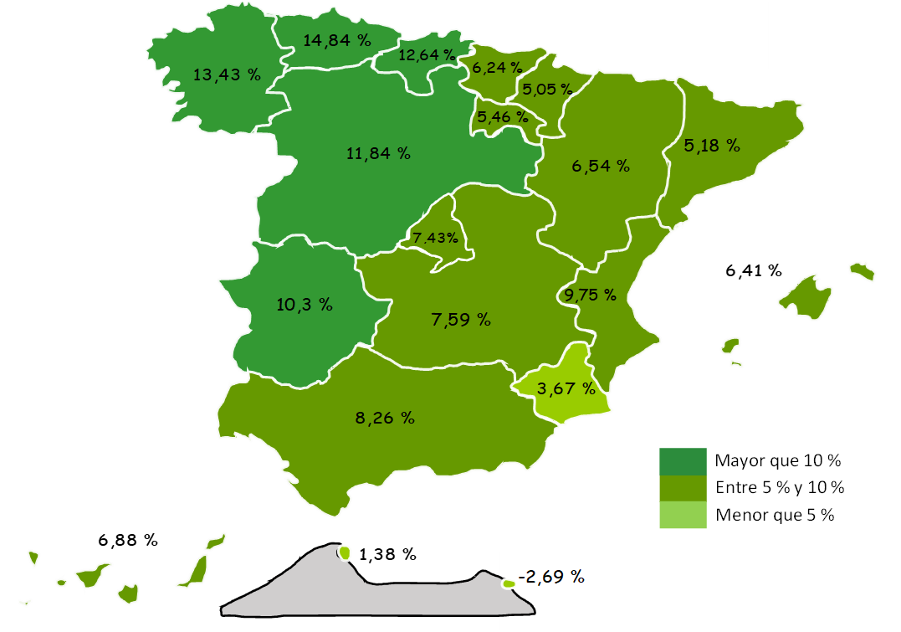
21 | Huelva | 28,749 | -1,109 | -3.72% | 1,170 | 4.24%
23 | Jaén | 7,496 | 38 | 0.51% | 1,025 | 15.84%
29 | Málaga | 114,271 | 524 | 0.46% | 9,953 | 9.54%
41 | Sevilla | 41,954 | -162 | -0.38% | 4,650 | 12.47%
 | ANDALUCÍA | 318,194 | -812 | -0.25% | 24,282 | 8.26%
22 | Huesca | 24,638 | -1,048 | -4.08% | 1,513 | 6.54%
44 | Teruel | 9,097 | -71 | -0.78% | 528 | 6.16%
50 | Zaragoza | 72,452 | -3,110 | -4.12% | 4,477 | 6.59%
 | ARAGÓN | 106,187 | -4,229 | -3.83% | 6,517 | 6.54%
33 | ASTURIAS | 24,275 | 398 | 1.67% | 3,137 | 14.84%
7 | ILLES BALEARS | 155,284 | -187 | -0.12% | 9,348 | 6.41%
35 | Las Palmas | 66,086 | 568 | 0.87% | 4,779 | 7.79%
38 | S.C.Tenerife | 60,774 | 434 | 0.72% | 3,389 | 5.90%
 | CANARIAS | 126,860 | 1,003 | 0.80% | 8,167 | 6.88%
39 | CANTABRIA | 19,590 | 387 | 2.01% | 2,198 | 12.64%
5 | Ávila | 5,570 | 122 | 2.25% | 581 | 11.65%
9 | Burgos | 17,529 | -623 | -3.43% | 1,715 | 10.84%
24 | León | 11,366 | 148 | 1.32% | 1,261 | 12.48%
34 | Palencia | 5,308 | -22 | -0.42% | 761 | 16.75%
37 | Salamanca | 8,384 | 105 | 1.27% | 838 | 11.11%
40 | Segovia | 13,037 | 312 | 2.45% | 1,342 | 11.48%
42 | Soria | 6,125 | -31 | -0.50% | 252 | 4.29%
47 | Valladolid | 18,555 | -564 | -2.95% | 2,192 | 13.40%
49 | Zamora | 3,957 | 77 | 1.99% | 565 | 16.65%
 | CASTILLA Y LEÓN | 89,830 | -476 | -0.53% | 9,507 | 11.84%
2 | Albacete | 15,333 | -939 | -5.77% | 1,285 | 9.15%
13 | Ciudad Real | 14,144 | 327 | 2.37% | 724 | 5.40%
16 | Cuenca | 13,353 | -1,898 | -12.44% | 1,032 | 8.37%
19 | Guadalajara | 17,540 | 4 | 0.02% | 1,163 | 7.10%
45 | Toledo | 29,456 | -166 | -0.56% | 2,130 | 7.79%
 | CAST.-LA MANCHA | 89,826 | -2,671 | -2.89% | 6,333 | 7.59%
8 | Barcelona | 492,053 | -4,307 | -0.87% | 26,181 | 5.62%
17 | Girona | 82,447 | 129 | 0.16% | 4,157 | 5.31%
25 | Lleida | 54,705 | -1,022 | -1.83% | 1,329 | 2.49%
43 | Tarragona | 61,180 | -280 | -0.46% | 2,318 | 3.94%
 | CATALUÑA | 690,386 | -5,481 | -0.79% | 33,985 | 5.18%
3 | Alacant-Alicante | 128,261 | -704 | -0.55% | 10,236 | 8.67%
12 | Castelló | 43,274 | -57 | -0.13% | 2,409 | 5.90%
46 | Valencia | 152,337 | -1,031 | -0.67% | 16,117 | 11.83%
 | C. VALENCIANA | 323,872 | -1,791 | -0.55% | 28,762 | 9.75%
6 | Badajoz | 11,236 | 829 | 7.97% | 1,002 | 9.79%
10 | Cáceres | 7,284 | -56 | -0.77% | 728 | 11.11%
 | EXTREMADURA | 18,520 | 773 | 4.36% | 1,730 | 10.30%
15 | A Coruña | 27,952 | 507 | 1.85% | 4,138 | 17.38%
27 | Lugo | 10,306 | 258 | 2.57% | 1,084 | 11.75%
32 | Ourense | 8,575 | 117 | 1.38% | 940 | 12.32%
36 | Pontevedra | 21,285 | 113 | 0.53% | 1,904 | 9.82%
 | GALICIA | 68,119 | 996 | 1.48% | 8,066 | 13.43%
28 | C. DE MADRID | 583,580 | -4,195 | -0.71% | 40,355 | 7.43%
30 | R. DE MURCIA | 95,181 | -5,900 | -5.84% | 3,370 | 3.67%
31 | NAVARRA | 37,589 | 422 | 1.14% | 1,808 | 5.05%
1 | Araba-Álava | 16,342 | -292 | -1.76% | 1,037 | 6.77%
20 | Gipuzkoa | 33,553 | 69 | 0.21% | 1,318 | 4.09%
48 | Bizkaia | 46,723 | 14 | 0.03% | 3,319 | 7.65%
 | PAÍS VASCO | 96,618 | -209 | -0.22% | 5,673 | 6.24%
26 | LA RIOJA | 20,393 | -60 | -0.29% | 1,055 | 5.46%
51 | CEUTA | 2,388 | -2 | -0.07% | 33 | 1.38%
52 | MELILLA | 4,050 | 14 | 0.36% | -112 | -2.69%
 | TOTAL | 2,870,742 | -22,020 | -0.76% | 194,214 | 7.26%

Grafico Sectores Gral
 | AFILIACIÓN DE EXTRANJEROS | VOLVER AL ÍNDICE
 | % SOBRE TOTAL SECTORES DE ACTIVIDAD. RÉG. GENERAL
 | MEDIA AGOSTO 2024

 | DISTRIBUCIÓN POR SECTORES DE ACTIVIDAD. RÉG. GENERAL
Agricultura, Ganadería, Caza, Silvicultura y Pesca | 23.51%
Industrias Extractivas | 6.08%
Industria Manufacturera | 9.38%
Suministro de Energía Eléctrica, Gas, Vapor y Aire Acondicionado | 3.75%
Suministro de Agua, Actividades de Saneamiento, Gestión de Residuos y Descontaminación | 5.75%
Construcción | 20.72%
Comercio; Reparación de Vehículos de Motor y Bicicletas | 11.54%
Transporte y Almacenamiento | 14.09%
Hostelería | 29.11%
Información y Comunicaciones | 11.99%
Actividades Financieras y de Seguros | 5.11%
Actividades Inmobiliarias | 14.70%
Actividades Profesionales Científicas y Técnicas | 9.76%
Actividades Administrativas y Servicios Auxiliares | 17.00%
Administración Pública y Defensa; Seguridad Social Obligatoria | 1.41%
Educación | 4.15%
Actividades Sanitarias y Servicios Centrales | 6.07%
Actividades Artísticas, Recreativas y de Entretenimiento | 11.55%
Otros Servicios | 14.53%
Actividades de los Hogares como Empleadores de Personal Doméstico y Productores de Bienes y Servicios para uso Propio | 11.09%
Actividades de Organizaciones y Organismo Extraterritoriales | 28.56%
S.E. Agrario | 32.71%
S.E. Hogar | 44.27%
TOTAL | 13.56%
1
2
3
4
5
6
7
8
9
10
11
12
13
14
15
16
17
18
19
20
21
22
22

Grafico Sectores Auton.
AFILIACIÓN DE EXTRANJEROS | VOLVER AL ÍNDICE
DISTRIBUCIÓN POR SECTORES DE ACTIVIDAD. RÉG. DE AUTÓNOMOS
MEDIA AGOSTO 2024

 | % SOBRE TOTAL SECTORES DE ACTIVIDAD. RÉG. DE AUTÓNOMOS
Agricultura, Ganadería, Caza, Silvicultura y Pesca | 2.73%
Industrias Extractivas | 5.81%
Industria Manufacturera | 6.13%
Suministro de Energía Eléctrica, Gas, Vapor y Aire Acondicionado | 5.33%
Suministro de Agua, Actividades de Saneamiento, Gestión de Residuos y Descontaminación | 6.64%
Construcción | 15.62%
Comercio; Reparación de Vehículos de Motor y Bicicletas | 14.06%
Transporte y Almacenamiento | 16.12%
Hostelería | 23.70%
Información y Comunicaciones | 21.15%
Actividades Financieras y de Seguros | 6.05%
Actividades Inmobiliarias | 17.64%
Actividades Profesionales Científicas y Técnicas | 9.84%
Actividades Administrativas y Servicios Auxiliares | 18.60%
Administración Pública y Defensa; Seguridad Social Obligatoria | 8.31%
Educación | 14.38%
Actividades Sanitarias y Servicios Centrales | 6.53%
Actividades Artísticas, Recreativas y de Entretenimiento | 10.20%
Otros Servicios | 16.13%
Actividades de los Hogares como Empleadores de Personal Doméstico y Productores de Bienes y Servicios para uso Propio | 23.33%
Actividades de Organizaciones y Organismo Extraterritoriales | 13.30%
TOTAL | 13.58%

Grafico paises
AFILIACIÓN DE EXTRANJEROS
PAÍSES QUE MÁS AFILIADOS APORTAN EN AGOSTO | VOLVER AL ÍNDICE

MES DE AGOSTO DE CADA AÑO (2015-2024) |  |  | AFILIADOS EXTRANJEROS - MESES DE AGOSTO
 |  |  | 2015 | 2016 | 2017 | 2018 | 2019 | 2020 | 2021 | 2022 | 2023 | 2024
 |  | RUMANIA | 284,700 | 302,319 | 321,023 | 332,548 | 341,014 | 323,520 | 324,462 | 330,155 | 335,291 | 334,759
 |  | MARRUECOS | 188,898 | 201,596 | 216,978 | 231,066 | 244,358 | 248,703 | 263,550 | 277,937 | 302,934 | 317,198
 |  | COLOMBIA | 56,040 | 55,360 | 58,943 | 66,002 | 77,411 | 82,484 | 99,864 | 123,850 | 170,804 | 221,666
 |  | ITALIA | 78,159 | 89,661 | 103,013 | 117,345 | 133,460 | 127,524 | 140,747 | 163,819 | 182,700 | 200,005
 |  | VENEZUELA | 16,636 | 19,602 | 26,412 | 39,644 | 60,017 | 75,839 | 101,462 | 119,235 | 145,461 | 166,972
 |  | CHINA | 93,677 | 96,114 | 99,990 | 103,660 | 107,540 | 98,657 | 104,339 | 112,014 | 114,171 | 119,603
 |  | PERU | 32,899 | 31,389 | 32,031 | 35,695 | 39,534 | 38,141 | 43,530 | 52,411 | 68,929 | 86,476
 |  | ECUADOR | 72,304 | 70,868 | 71,879 | 74,738 | 76,329 | 70,683 | 72,210 | 73,581 | 73,278 | 74,194

ITALIA

CHINA

Por nacionalidad-reg-genero
TOTAL AFILIADOS POR NACIONALIDAD - RÉGIMEN-GÉNERO (Datos a 30 de AGOSTO)
 | Total
Varón | 1
Varón | 3
Mujer | 15
Varón | 38
Mujer | 8341
No consta | 1
Varón | 315
Mujer | 660
Varón | 847
Mujer | 5120
Varón | 6247
Mujer | 25942
Varón | 24298
VOLVER AL ÍNDICE
...

ANDALUCIA-1
ANDALUCÍA |  |  |  |  |  |  |  |  |  | VOLVER AL ÍNDICE
AFILIACIÓN DE EXTRANJEROS
DISTRIBUCIÓN POR REGÍMENES

 | MEDIA AGOSTO

 | REGÍMENES | GENERAL (Total) | General | S.E. Agrario | S.E. Hogar | AUTÓNOMOS | MAR | CARBÓN | TOTAL
 | DE LA UNIÓN EUROPEA | 70,042 | 54,141 | 14,666 | 1,234 | 25,025 | 93 | 0 | 95,160
 | DE PAÍSES NO UNIÓN EUROPEA | 183,191 | 118,552 | 51,840 | 12,799 | 39,370 | 473 | 0 | 223,034
 | TOTAL EXTRANJEROS | 253,233 | 172,693 | 66,506 | 14,034 | 64,395 | 566 | 0 | 318,194

Distribución porcentual por régimen
Porcentajes de variación sobre el total de extranjeros

 |  | GENERAL (total) | AUTÓNOMOS | MAR |  | TOTAL |  | TOTAL
 | Distribución Porcentual | 253,233 | 64,395 | 566 |  | 318,194 |  | 318,194
 |  | 79.58% | 20.24% | 0.18% |  | 100.00% |  | 100.00%

 |  | Intermensual | Interanual
 | ANDALUCÍA | -0.25% | 8.26%

ARAGON-1
ARAGÓN |  |  |  |  |  |  |  |  |  | VOLVER AL ÍNDICE
AFILIACIÓN DE EXTRANJEROS
DISTRIBUCIÓN POR REGÍMENES

 | MEDIA AGOSTO

 | REGÍMENES | GENERAL (Total) | General | S.E. Agrario | S.E. Hogar | AUTÓNOMOS | MAR | CARBÓN | TOTAL
 | DE LA UNIÓN EUROPEA | 34,643 | 28,450 | 4,236 | 1,957 | 5,010 | 0 | 0 | 39,653
 | DE PAÍSES NO UNIÓN EUROPEA | 59,975 | 46,636 | 9,872 | 3,467 | 6,559 | 0 | 0 | 66,534
 | TOTAL EXTRANJEROS | 94,618 | 75,086 | 14,109 | 5,424 | 11,569 | 0 | 0 | 106,187

Distribución porcentual por régimen
Porcentajes de variación sobre el total de extranjeros

 |  | GENERAL (total) | AUTÓNOMOS | MAR |  | TOTAL |  | TOTAL
 | Distribución Porcentual | 94,618 | 11,569 | 0 |  | 106,187 |  | 106,187
 |  | 89.11% | 10.89% | 0.00% |  | 100.00% |  | 100.00%

 |  | Intermensual | Interanual
 | ARAGÓN | -3.83% | 6.54%

ASTURIAS-1
ASTURIAS |  |  |  |  |  |  |  |  |  | VOLVER AL ÍNDICE
AFILIACIÓN DE EXTRANJEROS
DISTRIBUCIÓN POR REGÍMENES

 | MEDIA AGOSTO

 | REGÍMENES | GENERAL (Total) | General | S.E. Agrario | S.E. Hogar | AUTÓNOMOS | MAR | CARBÓN | TOTAL
 | DE LA UNIÓN EUROPEA | 5,312 | 4,647 | 70 | 596 | 1,346 | 38 | 15 | 6,711
 | DE PAÍSES NO UNIÓN EUROPEA | 14,602 | 12,401 | 327 | 1,873 | 2,763 | 196 | 3 | 17,564
 | TOTAL EXTRANJEROS | 19,914 | 17,048 | 397 | 2,469 | 4,109 | 234 | 18 | 24,275

Distribución porcentual por régimen
Porcentajes de variación sobre el total de extranjeros

 |  | GENERAL (total) | AUTÓNOMOS | MAR | CARBON | TOTAL |  | TOTAL
 | Distribución Porcentual | 19,914 | 4,109 | 234 | 18 | 24,275 |  | 24,275
 |  | 82.04% | 16.93% | 0.96% | 0.07% | 100.00% |  | 100.00%

 |  | Intermensual | Interanual
 | ANDALUCÍA | 1.67% | 14.84%

BALEARES-1
ILLES BALEARS |  |  |  |  |  |  |  |  |  | VOLVER AL ÍNDICE
AFILIACIÓN DE EXTRANJEROS
DISTRIBUCIÓN POR REGÍMENES

 | MEDIA AGOSTO

 | REGÍMENES | GENERAL (Total) | General | S.E. Agrario | S.E. Hogar | AUTÓNOMOS | MAR | CARBÓN | TOTAL
 | DE LA UNIÓN EUROPEA | 47,830 | 46,684 | 156 | 990 | 16,434 | 323 | 0 | 64,587
 | DE PAÍSES NO UNIÓN EUROPEA | 78,736 | 73,949 | 1,282 | 3,505 | 11,743 | 217 | 0 | 90,697
 | TOTAL EXTRANJEROS | 126,566 | 120,634 | 1,438 | 4,494 | 28,178 | 540 | 0 | 155,284

Distribución porcentual por régimen
Porcentajes de variación sobre el total de extranjeros

 |  | GENERAL (total) | AUTÓNOMOS | MAR |  | TOTAL |  | TOTAL
 | Distribución Porcentual | 126,566 | 28,178 | 540 |  | 155,284 |  | 155,284
 |  | 81.51% | 18.15% | 0.35% |  | 100.00% |  | 100.00%

 |  | Intermensual | Interanual
 | ILLES BALEARS | -0.12% | 6.41%

CANARIAS-1
ISLAS CANARIAS |  |  |  |  |  |  |  |  |  | VOLVER AL ÍNDICE
AFILIACIÓN DE EXTRANJEROS
DISTRIBUCIÓN POR REGÍMENES

 | MEDIA AGOSTO

 | REGÍMENES | GENERAL (Total) | General | S.E. Agrario | S.E. Hogar | AUTÓNOMOS | MAR | CARBÓN | TOTAL
 | DE LA UNIÓN EUROPEA | 34,292 | 33,657 | º | 170 | 18,681 | 363 | 0 | 53,336
 | DE PAÍSES NO UNIÓN EUROPEA | 60,267 | 55,662 | 2,131 | 2,475 | 12,940 | 317 | 0 | 73,524
 | TOTAL EXTRANJEROS | 94,560 | 89,319 | 2,597 | 2,644 | 31,621 | 680 | 0 | 126,860

Distribución porcentual por régimen
Porcentajes de variación sobre el total de extranjeros

 |  | GENERAL (total) | AUTÓNOMOS | MAR |  | TOTAL |  | TOTAL
 | Distribución Porcentual | 94,560 | 31,621 | 680 |  | 126,860 |  | 126,860
 |  | 74.54% | 24.93% | 0.54% |  | 100.00% |  | 100.00%

 |  | Intermensual | Interanual
 | CANARIAS | 0.80% | 6.88%

CANTABRIA-1
CANTABRIA |  |  |  |  |  |  |  |  |  | VOLVER AL ÍNDICE
AFILIACIÓN DE EXTRANJEROS
DISTRIBUCIÓN POR REGÍMENES

 | MEDIA AGOSTO

 | REGÍMENES | GENERAL (Total) | General | S.E. Agrario | S.E. Hogar | AUTÓNOMOS | MAR | CARBÓN | TOTAL
 | DE LA UNIÓN EUROPEA | 3,991 | 3,638 | 65 | 288 | 1,147 | 13 | 0 | 5,152
 | DE PAÍSES NO UNIÓN EUROPEA | 12,350 | 10,851 | 238 | 1,261 | 1,908 | 180 | 0 | 14,438
 | TOTAL EXTRANJEROS | 16,341 | 14,489 | 303 | 1,549 | 3,056 | 193 | 0 | 19,590

Distribución porcentual por régimen
Porcentajes de variación sobre el total de extranjeros

 |  | GENERAL (total) | AUTÓNOMOS | MAR |  | TOTAL |  | TOTAL
 | Distribución Porcentual | 16,341 | 3,056 | 193 |  | 19,590 |  | 19,590
 |  | 83.42% | 15.60% | 0.98% |  | 100.00% |  | 100.00%

 |  | Intermensual | Interanual
 | CANTABRIA | 2.01% | 12.64%

C Y LEON-1
CASTILLA Y LEÓN |  |  |  |  |  |  |  |  |  | VOLVER AL ÍNDICE
AFILIACIÓN DE EXTRANJEROS
DISTRIBUCIÓN POR REGÍMENES

 | MEDIA AGOSTO

 | REGÍMENES | GENERAL (Total) | General | S.E. Agrario | S.E. Hogar | AUTÓNOMOS | MAR | CARBÓN | TOTAL
 | DE LA UNIÓN EUROPEA | 28,630 | 23,306 | 4,116 | 1,208 | 4,218 | 0 | 0 | 32,848
 | DE PAÍSES NO UNIÓN EUROPEA | 50,928 | 42,747 | 4,440 | 3,740 | 6,055 | 0 | 0 | 56,983
 | TOTAL EXTRANJEROS | 79,558 | 66,053 | 8,557 | 4,948 | 10,273 | 0 | 0 | 89,830

Distribución porcentual por régimen
Porcentajes de variación sobre el total de extranjeros

 |  | GENERAL (total) | AUTÓNOMOS | MAR |  | TOTAL |  | TOTAL
 | Distribución Porcentual | 79,558 | 10,273 | 0 |  | 89,830 |  | 89,830
 |  | 88.56% | 11.44% | 0.00% |  | 100.00% |  | 100.00%

 |  | Intermensual | Interanual
 | CASTILLA Y LEÓN | -0.53% | 11.84%

C LA MANCHA-1
CASTILLA-LA MANCHA |  |  |  |  |  |  |  |  |  | VOLVER AL ÍNDICE
AFILIACIÓN DE EXTRANJEROS
DISTRIBUCIÓN POR REGÍMENES

 | MEDIA AGOSTO

 | REGÍMENES | GENERAL (Total) | General | S.E. Agrario | S.E. Hogar | AUTÓNOMOS | MAR | CARBÓN | TOTAL
 | DE LA UNIÓN EUROPEA | 29,574 | 23,237 | 5,272 | 1,064 | 4,741 | 0 | 0 | 34,315
 | DE PAÍSES NO UNIÓN EUROPEA | 48,548 | 36,390 | 9,620 | 2,539 | 6,963 | 0 | 0 | 55,512
 | TOTAL EXTRANJEROS | 78,122 | 59,627 | 14,892 | 3,603 | 11,704 | 0 | 0 | 89,826

Distribución porcentual por régimen
Porcentajes de variación sobre el total de extranjeros

 |  | GENERAL (total) | AUTÓNOMOS | MAR |  | TOTAL |  | TOTAL
 | Distribución Porcentual | 78,122 | 11,704 | 0 |  | 89,826 |  | 89,826
 |  | 86.97% | 13.03% | 0.00% |  | 100.00% |  | 100.00%

 |  | Intermensual | Interanual
 | CAST.-LA MANCHA | -2.89% | 7.59%

CATALUÑA-1
CATALUÑA |  |  |  |  |  |  |  |  |  | VOLVER AL ÍNDICE
AFILIACIÓN DE EXTRANJEROS
DISTRIBUCIÓN POR REGÍMENES

 | MEDIA AGOSTO

 | REGÍMENES | GENERAL (Total) | General | S.E. Agrario | S.E. Hogar | AUTÓNOMOS | MAR | CARBÓN | TOTAL
 | DE LA UNIÓN EUROPEA | 160,803 | 155,408 | 3,333 | 2,062 | 32,896 | 263 | 0 | 193,961
 | DE PAÍSES NO UNIÓN EUROPEA | 428,329 | 385,718 | 17,914 | 24,697 | 67,443 | 653 | 0 | 496,425
 | TOTAL EXTRANJEROS | 589,132 | 541,126 | 21,247 | 26,759 | 100,339 | 915 | 0 | 690,386

Distribución porcentual por régimen
Porcentajes de variación sobre el total de extranjeros

 |  | GENERAL (total) | AUTÓNOMOS | MAR |  | TOTAL |  | TOTAL
 | Distribución Porcentual | 589,132 | 100,339 | 915 |  | 690,386 |  | 690,386
 |  | 85.33% | 14.53% | 0.13% |  | 100.00% |  | 100.00%

 |  | Intermensual | Interanual
 | CATALUÑA | -0.79% | 5.18%

C VALENCIANA-1
COMUNIDAD VALENCIANA |  |  |  |  |  |  |  |  |  | VOLVER AL ÍNDICE
AFILIACIÓN DE EXTRANJEROS
DISTRIBUCIÓN POR REGÍMENES

 | MEDIA AGOSTO

 | REGÍMENES | GENERAL (Total) | General | S.E. Agrario | S.E. Hogar | AUTÓNOMOS | MAR | CARBÓN | TOTAL
 | DE LA UNIÓN EUROPEA | 88,877 | 82,245 | 3,294 | 3,338 | 29,847 | 148 | 0 | 118,872
 | DE PAÍSES NO UNIÓN EUROPEA | 163,776 | 140,151 | 14,373 | 9,252 | 40,805 | 419 | 0 | 205,000
 | TOTAL EXTRANJEROS | 252,653 | 222,395 | 17,667 | 12,591 | 70,652 | 567 | 0 | 323,872

Distribución porcentual por régimen
Porcentajes de variación sobre el total de extranjeros

 |  | GENERAL (total) | AUTÓNOMOS | MAR |  | TOTAL |  | TOTAL
 | Distribución Porcentual | 252,653 | 70,652 | 567 |  | 323,872 |  | 323,872
 |  | 78.01% | 21.81% | 0.18% |  | 100.00% |  | 100.00%

 |  | Intermensual | Interanual
 | C. VALENCIANA | -0.55% | 9.75%

EXTREMADURA-1
EXTREMADURA |  |  |  |  |  |  |  |  |  | VOLVER AL ÍNDICE
AFILIACIÓN DE EXTRANJEROS
DISTRIBUCIÓN POR REGÍMENES

 | MEDIA AGOSTO

 | REGÍMENES | GENERAL (Total) | General | S.E. Agrario | S.E. Hogar | AUTÓNOMOS | MAR | CARBÓN | TOTAL
 | DE LA UNIÓN EUROPEA | 6,210 | 3,706 | 2,369 | 135 | 964 | 0 | 0 | 7,174
 | DE PAÍSES NO UNIÓN EUROPEA | 9,431 | 6,258 | 2,337 | 835 | 1,916 | 0 | 0 | 11,346
 | TOTAL EXTRANJEROS | 15,640 | 9,964 | 4,706 | 970 | 2,880 | 0 | 0 | 18,520

Distribución porcentual por régimen
Porcentajes de variación sobre el total de extranjeros

 |  | GENERAL (total) | AUTÓNOMOS | MAR |  | TOTAL |  | TOTAL
 | Distribución Porcentual | 15,640 | 2,880 | 0 |  | 18,520 |  | 18,520
 |  | 84.45% | 15.55% | 0.00% |  | 100.00% |  | 100.00%

 |  | Intermensual | Interanual
 | EXTREMADURA | 4.36% | 10.30%

GALICIA-1
GALICIA |  |  |  |  |  |  |  |  |  | VOLVER AL ÍNDICE
AFILIACIÓN DE EXTRANJEROS
DISTRIBUCIÓN POR REGÍMENES

 | MEDIA AGOSTO

 | REGÍMENES | GENERAL (Total) | General | S.E. Agrario | S.E. Hogar | AUTÓNOMOS | MAR | CARBÓN | TOTAL
 | DE LA UNIÓN EUROPEA | 15,077 | 14,305 | 329 | 442 | 3,380 | 196 | 0 | 18,653
 | DE PAÍSES NO UNIÓN EUROPEA | 41,255 | 35,772 | 1,516 | 3,967 | 6,573 | 1,638 | 0 | 49,466
 | TOTAL EXTRANJEROS | 56,332 | 50,077 | 1,845 | 4,409 | 9,952 | 1,834 | 0 | 68,119

Distribución porcentual por régimen
Porcentajes de variación sobre el total de extranjeros

 |  | GENERAL (total) | AUTÓNOMOS | MAR |  | TOTAL |  | TOTAL
 | Distribución Porcentual | 56,332 | 9,952 | 1,834 |  | 68,119 |  | 68,119
 |  | 82.70% | 14.61% | 2.69% |  | 100.00% |  | 100.00%

 |  | Intermensual | Interanual
 | GALICIA | 1.48% | 13.43%

MADRID-1
MADRID |  |  |  |  |  |  |  |  |  | VOLVER AL ÍNDICE
AFILIACIÓN DE EXTRANJEROS
DISTRIBUCIÓN POR REGÍMENES

 | MEDIA AGOSTO

 | REGÍMENES | GENERAL (Total) | General | S.E. Agrario | S.E. Hogar | AUTÓNOMOS | MAR | CARBÓN | TOTAL
 | DE LA UNIÓN EUROPEA | 156,170 | 142,517 | 258 | 13,395 | 26,293 | 72 | 0 | 182,535
 | DE PAÍSES NO UNIÓN EUROPEA | 353,257 | 310,543 | 855 | 41,859 | 47,731 | 57 | 0 | 401,045
 | TOTAL EXTRANJEROS | 509,427 | 453,059 | 1,114 | 55,254 | 74,024 | 129 | 0 | 583,580

Distribución porcentual por régimen
Porcentajes de variación sobre el total de extranjeros

 |  | GENERAL (total) | AUTÓNOMOS | MAR |  | TOTAL |  | TOTAL
 | Distribución Porcentual | 509,427 | 74,024 | 129 |  | 583,580 |  | 583,580
 |  | 87.29% | 12.68% | 0.02% |  | 100.00% |  | 100.00%

 |  | Intermensual | Interanual
 | C. DE MADRID | -0.71% | 7.43%

MURCIA-1
MURCIA |  |  |  |  |  |  |  |  |  | VOLVER AL ÍNDICE
AFILIACIÓN DE EXTRANJEROS
DISTRIBUCIÓN POR REGÍMENES

 | MEDIA AGOSTO

 | REGÍMENES | GENERAL (Total) | General | S.E. Agrario | S.E. Hogar | AUTÓNOMOS | MAR | CARBÓN | TOTAL
 | DE LA UNIÓN EUROPEA | 10,790 | 8,861 | 1,648 | 282 | 2,441 | 14 | 0 | 13,245
 | DE PAÍSES NO UNIÓN EUROPEA | 74,020 | 31,756 | 38,849 | 3,415 | 7,782 | 133 | 0 | 81,936
 | TOTAL EXTRANJEROS | 84,811 | 40,617 | 40,497 | 3,697 | 10,223 | 147 | 0 | 95,181

Distribución porcentual por régimen
Porcentajes de variación sobre el total de extranjeros

 |  | GENERAL (total) | AUTÓNOMOS | MAR |  | TOTAL |  | TOTAL
 | Distribución Porcentual | 84,811 | 10,223 | 147 |  | 95,181 |  | 95,181
 |  | 89.10% | 10.74% | 0.15% |  | 100.00% |  | 100.00%

 |  | Intermensual | Interanual
 | R. DE MURCIA | -5.84% | 3.67%

NAVARRA-1
NAVARRA |  |  |  |  |  |  |  |  |  | VOLVER AL ÍNDICE
AFILIACIÓN DE EXTRANJEROS
DISTRIBUCIÓN POR REGÍMENES

 | MEDIA AGOSTO

 | REGÍMENES | GENERAL (Total) | General | S.E. Agrario | S.E. Hogar | AUTÓNOMOS | MAR | CARBÓN | TOTAL
 | DE LA UNIÓN EUROPEA | 9,292 | 8,084 | 531 | 677 | 2,228 | 0 | 0 | 11,520
 | DE PAÍSES NO UNIÓN EUROPEA | 22,496 | 18,253 | 2,302 | 1,940 | 3,573 | 0 | 0 | 26,069
 | TOTAL EXTRANJEROS | 31,788 | 26,337 | 2,834 | 2,617 | 5,801 | 0 | 0 | 37,589

Distribución porcentual por régimen
Porcentajes de variación sobre el total de extranjeros

 |  | GENERAL (total) | AUTÓNOMOS | MAR |  | TOTAL |  | TOTAL
 | Distribución Porcentual | 31,788 | 5,801 | 0 |  | 37,589 |  | 37,589
 |  | 84.57% | 15.43% | 0.00% |  | 100.00% |  | 100.00%

 |  | Intermensual | Interanual
 | NAVARRA | 1.14% | 5.05%

PAIS VASCO-1
PAÍS VASCO |  |  |  |  |  |  |  |  |  | VOLVER AL ÍNDICE
AFILIACIÓN DE EXTRANJEROS
DISTRIBUCIÓN POR REGÍMENES

 | MEDIA AGOSTO

 | REGÍMENES | GENERAL (Total) | General | S.E. Agrario | S.E. Hogar | AUTÓNOMOS | MAR | CARBÓN | TOTAL
 | DE LA UNIÓN EUROPEA | 16,507 | 15,041 | 184 | 1,283 | 4,849 | 53 | 0 | 21,409
 | DE PAÍSES NO UNIÓN EUROPEA | 64,412 | 53,861 | 859 | 9,692 | 10,443 | 354 | 0 | 75,209
 | TOTAL EXTRANJEROS | 80,919 | 68,902 | 1,042 | 10,975 | 15,291 | 407 | 0 | 96,618

Distribución porcentual por régimen
Porcentajes de variación sobre el total de extranjeros

 |  | GENERAL (total) | AUTÓNOMOS | MAR |  | TOTAL |  | TOTAL
 | Distribución Porcentual | 80,919 | 15,291 | 407 |  | 96,618 |  | 96,618
 |  | 83.75% | 15.83% | 0.42% |  | 100.00% |  | 100.00%

 |  | Intermensual | Interanual
 | PAÍS VASCO | -0.22% | 6.24%

LA RIOJA-1
LA RIOJA |  |  |  |  |  |  |  |  |  | VOLVER AL ÍNDICE
AFILIACIÓN DE EXTRANJEROS
DISTRIBUCIÓN POR REGÍMENES

 | MEDIA AGOSTO

 | REGÍMENES | GENERAL (Total) | General | S.E. Agrario | S.E. Hogar | AUTÓNOMOS | MAR | CARBÓN | TOTAL
 | DE LA UNIÓN EUROPEA | 6,594 | 5,089 | 997 | 508 | 1,190 | 0 | 0 | 7,783
 | DE PAÍSES NO UNIÓN EUROPEA | 11,230 | 9,036 | 1,414 | 781 | 1,379 | 0 | 0 | 12,609
 | TOTAL EXTRANJEROS | 17,824 | 14,125 | 2,410 | 1,288 | 2,569 | 0 | 0 | 20,393

Distribución porcentual por régimen
Porcentajes de variación sobre el total de extranjeros

 |  | GENERAL (total) | AUTÓNOMOS | MAR |  | TOTAL |  | TOTAL
 | Distribución Porcentual | 17,824 | 2,569 | 0 |  | 20,393 |  | 20,393
 |  | 87.40% | 12.60% | 0.00% |  | 100.00% |  | 100.00%

 |  | Intermensual | Interanual
 | LA RIOJA | -0.29% | 5.46%

CEUTA-1
CEUTA |  |  |  |  |  |  |  |  |  | VOLVER AL ÍNDICE
AFILIACIÓN DE EXTRANJEROS
DISTRIBUCIÓN POR REGÍMENES

 | MEDIA AGOSTO

 | REGÍMENES | GENERAL (Total) | General | S.E. Agrario | S.E. Hogar | AUTÓNOMOS | MAR | CARBÓN | TOTAL
 | DE LA UNIÓN EUROPEA | 57 | 57 | 0 | 0 | 19 | 0 | 0 | 77
 | DE PAÍSES NO UNIÓN EUROPEA | 2,044 | 1,266 | 2 | 776 | 260 | 7 | 0 | 2,311
 | TOTAL EXTRANJEROS | 2,101 | 1,323 | 2 | 776 | 279 | 7 | 0 | 2,388

Distribución porcentual por régimen
Porcentajes de variación sobre el total de extranjeros

 |  | GENERAL (total) | AUTÓNOMOS | MAR |  | TOTAL |  | TOTAL
 | Distribución Porcentual | 2,101 | 279 | 7 |  | 2,388 |  | 2,388
 |  | 88.01% | 11.69% | 0.29% |  | 100.00% |  | 100.00%

 |  | Intermensual | Interanual
 | CEUTA | -0.07% | 1.38%

MELILLA-1
MELILLA |  |  |  |  |  |  |  |  |  | VOLVER AL ÍNDICE
AFILIACIÓN DE EXTRANJEROS
DISTRIBUCIÓN POR REGÍMENES

 | MEDIA AGOSTO

 | REGÍMENES | GENERAL (Total) | General | S.E. Agrario | S.E. Hogar | AUTÓNOMOS | MAR | CARBÓN | TOTAL
 | DE LA UNIÓN EUROPEA | 61 | 59 | 0 | 2 | 58 | 0 | 0 | 119
 | DE PAÍSES NO UNIÓN EUROPEA | 3,208 | 2,298 | 4 | 906 | 723 | 0 | 0 | 3,931
 | TOTAL EXTRANJEROS | 3,269 | 2,357 | 4 | 908 | 781 | 0 | 0 | 4,050

Distribución porcentual por régimen
Porcentajes de variación sobre el total de extranjeros

 |  | GENERAL (total) | AUTÓNOMOS | MAR |  | TOTAL |  | TOTAL
 | Distribución Porcentual | 3,269 | 781 | 0 |  | 4,050 |  | 4,050
 |  | 80.72% | 19.28% | 0.00% |  | 100.00% |  | 100.00%

 |  | Intermensual | Interanual
 | MELILLA | 0.36% | -2.69%

